Instructivo

 | INSTRUCTIVO

NOMBRE | FORMATO CASOS DE PRUEBA
OBJETIVO | Establecer los casos de prueba, por escenario, a realizar. Incluir los resultados de las pruebas, paso a paso.
INSTRUCCIONES | 1. Determine el listado de escenarios que van a ser probados.
 | 2. Determine, por cada escenario, las pruebas a realizar, clasificándolas por caso de prueba.
 | 3. A la hoja denominada "NombreCasoPrueba", asígnele un nombre que corresponda al caso de prueba que va a incluir en ella.
 | 4. Para cada caso de prueba diligencie la información correspondiente:
 | Caso de prueba N°: Nombre asignado al caso de prueba. Asegúrese de establecer un estándar para esta numeración. Escenario: Nombre del escenario al que pertenece el caso de prueba. Descripción: Descripción de la prueba que se va a realizar con el caso de prueba. Próposito: Justificación de la necesidad de realizar la prueba. Prerrequisitos: Establecer lo necesario para poder ejecutar el caso de prueba. Si se requieren datos específicos, detallarlos en esta sección o en una hoja aparte, si lo amerita. Tipo: Indicara si se trata de una prueba operativa (caso que puede suceder durante la ejecución en producción) o de verificación (pruebas que se realizan para verificar casos como grabación en la base de datos, almacenamiento de documentos, etc. Fecha ejecución: Fecha de ejecución de la prueba. Ejecutado por: Nombre de la persona que ejecuta la prueba.
 | 5. Establecer uno a uno los pasos del caso de prueba.
 | 6. Por cada uno de los pasos de prueba, indicar las variables de entrada y sus respectivos valores. ( Elaborar y referenciar documentos XML de entrada y salida en el caso que aplique )
 | 6. Por cada uno de los pasos de prueba, indicar las salidas esperadas (variable por varible) y sus respectivos valores.
 | 7. Cuando se ejecuten las pruebas, indicar los resultados obtenidos, indicando las variables y sus respectivos valores.
 | 8. Al ejecutar las pruebas, diligenciar las siguientes columnas según corresponda:
 | ¿Pasó?: Si el caso fue ejecutado exitosamente, con los resultados esperados, escribir "Sí". De lo contrario, escribir "No". ¿Falló?: Si se presentaron fallos durante la ejecución del caso, que no impidieron finalizar su ejecución, escribir "Sí". ¿Error?: Si se presentaron errores durante la ejecución del caso, que impidieron finalizar su ejecución, escribir "Sí". Observaciones: Diligenciar las observaciones que se consideren pertinentes. Tener en cuenta que en caso de diligenciarse la columna "¿Falló?" o "¿Error", es obligatorio indicar en la presente columna la descripción del fallo o error presentado.
 | 9. La hoja "Contenido" debe diligenciarse a modo de índice, incluyendo una a una las hojas que contienen los casos de prueba, indicando el número del caso, el escenario al que pertenece y la hoja en la que se encuentra. Se sugiere que en la columna "Nombre hoja" se empleen hipervínculos para dirigir al usuario a la hoja correspondiente.

CrearActividadBPM
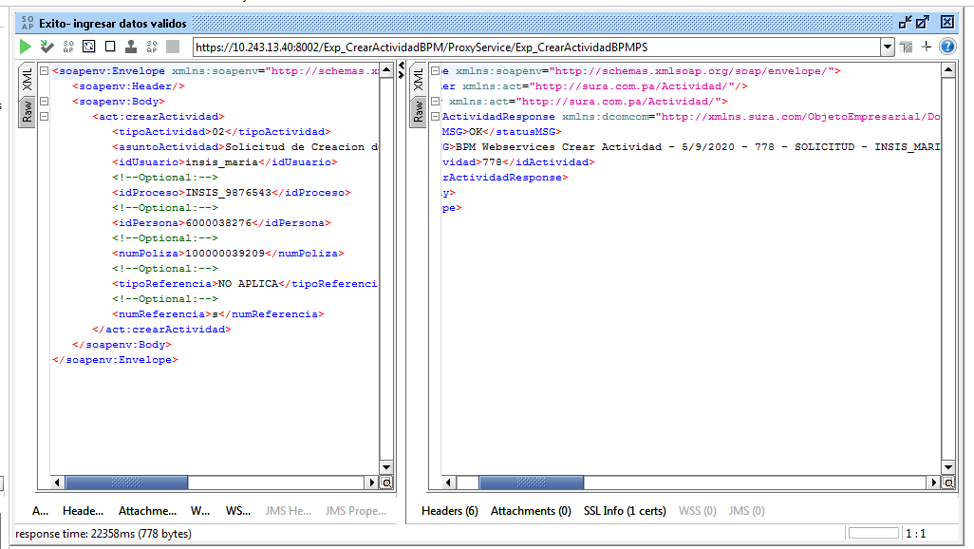
CASO DE PRUEBA ESCENARIO: Crear Actividad BPM

Datos generales del caso de prueba
Caso de prueba N° |  | 001
Escenario |  | CrearActividadBPM
Descripción
Próposito |  | Actualizar Actividad BPM
Prerrequisitos
Tipo |  | Validación
Fecha ejecución |  | 2020-09-05
Tiempo de Ejecución |  | 22358 ms
Ejecutado por |  | Sheyla Caballero

Paso del escenario |  | Variable o acción | ¿Pasó? | ¿Falló? | ¿Error? | Comentarios
Error- Nro de poliza invalido | Entrada | <soapenv:Envelope xmlns:soapenv="http://schemas.xmlsoap.org/soap/envelope/" xmlns:act="http://sura.com.pa/Actividad/"> <soapenv:Header/> <soapenv:Body> <act:crearActividad> <tipoActividad>02</tipoActividad> <asuntoActividad>Solicitud de Creacion de Persona - 8-990-7654</asuntoActividad> <idUsuario>insis_maria</idUsuario> <!--Optional:--> <idProceso>INSIS_9876543</idProceso> <!--Optional:--> <idPersona>600003</idPersona> <!--Optional:--> <numPoliza>100000039209</numPoliza> <!--Optional:--> <tipoReferencia>NO APLICA</tipoReferencia> <!--Optional:--> <numReferencia>s</numReferencia> </act:crearActividad> </soapenv:Body> </soapenv:Envelope> | SI
 | Resultado obtenido | <soapenv:Envelope xmlns:soapenv="http://schemas.xmlsoap.org/soap/envelope/"> <soapenv:Header xmlns:act="http://sura.com.pa/Actividad/"/> <soapenv:Body xmlns:act="http://sura.com.pa/Actividad/"> <tns:crearActividadResponse xmlns:dcomcom="http://xmlns.sura.com/ObjetoEmpresarial/DominioComun/Comun/V1" xmlns:dpropro="http://xmlns.sura.com/ObjetoIntegracion/DominioProceso/Proceso/V1" xmlns:wsdl="http://schemas.xmlsoap.org/wsdl/" xmlns:soap="http://schemas.xmlsoap.org/wsdl/soap/" xmlns:tns="http://sura.com.pa/Actividad/"> <statusMSG>ERR</statusMSG> <descMSG>NI LA PERSONA NI LA POLIZA EXISTEN EN BASE DE DATOS..</descMSG> <idActividad/> </tns:crearActividadResponse> </soapenv:Body> </soapenv:Envelope>
Exito- ingresar datos validos | Entrada | <soapenv:Envelope xmlns:soapenv="http://schemas.xmlsoap.org/soap/envelope/" xmlns:act="http://sura.com.pa/Actividad/"> <soapenv:Header/> <soapenv:Body> <act:crearActividad> <tipoActividad>02</tipoActividad> <asuntoActividad>Solicitud de Creacion de Persona - 8-990-7654</asuntoActividad> <idUsuario>insis_maria</idUsuario> <!--Optional:--> <idProceso>INSIS_9876543</idProceso> <!--Optional:--> <idPersona>6000038276</idPersona> <!--Optional:--> <numPoliza>100000039209</numPoliza> <!--Optional:--> <tipoReferencia>NO APLICA</tipoReferencia> <!--Optional:--> <numReferencia>s</numReferencia> </act:crearActividad> </soapenv:Body> </soapenv:Envelope> | SI
 | Resultado obtenido | <soapenv:Envelope xmlns:soapenv="http://schemas.xmlsoap.org/soap/envelope/"> <soapenv:Header xmlns:act="http://sura.com.pa/Actividad/"/> <soapenv:Body xmlns:act="http://sura.com.pa/Actividad/"> <tns:crearActividadResponse xmlns:dcomcom="http://xmlns.sura.com/ObjetoEmpresarial/DominioComun/Comun/V1" xmlns:dpropro="http://xmlns.sura.com/ObjetoIntegracion/DominioProceso/Proceso/V1" xmlns:wsdl="http://schemas.xmlsoap.org/wsdl/" xmlns:soap="http://schemas.xmlsoap.org/wsdl/soap/" xmlns:tns="http://sura.com.pa/Actividad/"> <statusMSG>OK</statusMSG> <descMSG>BPM Webservices Crear Actividad - 5/9/2020 - 775 - SOLICITUD - INSIS_MARIA - ABIERTO</descMSG> <idActividad>775</idActividad> </tns:crearActividadResponse> </soapenv:Body> </soapenv:Envelope>

Evidencia de Error

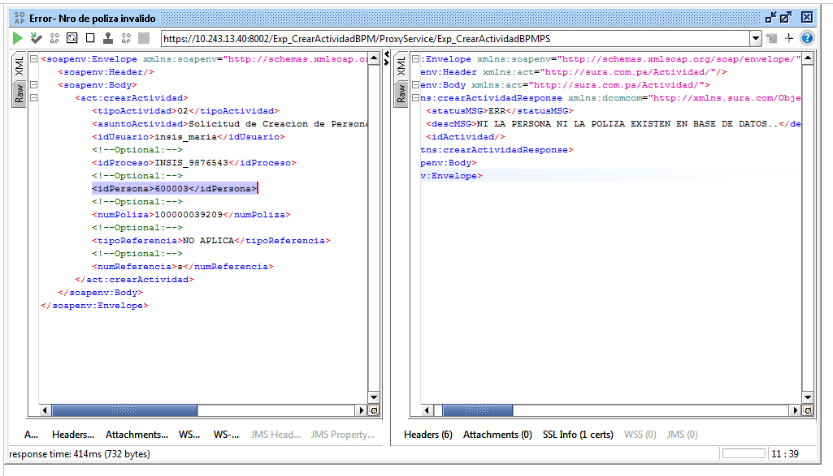

Evidencia de Éxito

ActualizarActividadBPM
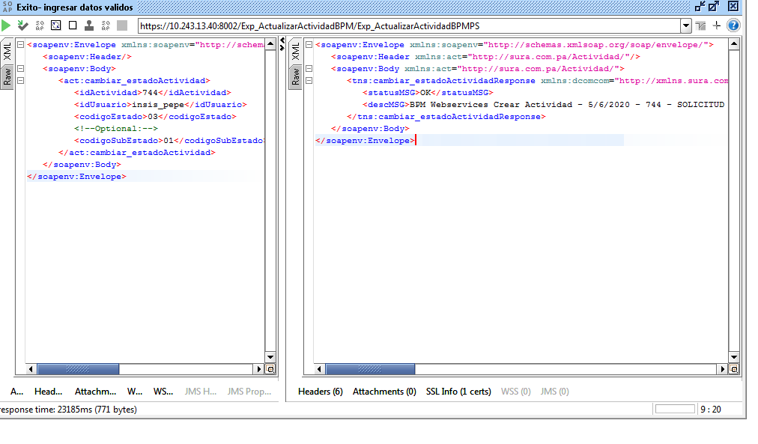
CASO DE PRUEBA ESCENARIO: Actualizar Actividad BPM

Datos generales del caso de prueba
Caso de prueba N° |  | 002
Escenario |  | Actualizar Actividad BPM
Descripción
Próposito |  | Actualizar Actividad BPM
Prerrequisitos
Tipo |  | Validación
Fecha ejecución |  | 2020-09-05
Tiempo de Ejecución |  | 23185 ms
Ejecutado por |  | Sheyla Caballero

Paso del escenario |  | Variable o acción | ¿Pasó? | ¿Falló? | ¿Error? | Comentarios
Error- Ingresar datos incompletos | Entrada | <soapenv:Envelope xmlns:soapenv="http://schemas.xmlsoap.org/soap/envelope/" xmlns:act="http://sura.com.pa/Actividad/"> <soapenv:Header/> <soapenv:Body> <act:cambiar_estadoActividad> <idActividad>7</idActividad> <idUsuario>insis_pepe</idUsuario> <codigoEstado>03</codigoEstado> <!--Optional:--> <codigoSubEstado>01</codigoSubEstado> </act:cambiar_estadoActividad> </soapenv:Body> </soapenv:Envelope> | SI
 | Resultado obtenido | <soapenv:Envelope xmlns:soapenv="http://schemas.xmlsoap.org/soap/envelope/"> <soapenv:Header xmlns:act="http://sura.com.pa/Actividad/"/> <soapenv:Body xmlns:act="http://sura.com.pa/Actividad/"> <tns:cambiar_estadoActividadResponse xmlns:dcomcom="http://xmlns.sura.com/ObjetoEmpresarial/DominioComun/Comun/V1" xmlns:dpropro="http://xmlns.sura.com/ObjetoIntegracion/DominioProceso/Proceso/V1" xmlns:wsdl="http://schemas.xmlsoap.org/wsdl/" xmlns:soap="http://schemas.xmlsoap.org/wsdl/soap/" xmlns:tns="http://sura.com.pa/Actividad/"> <statusMSG>ERR</statusMSG> <descMSG>Document can not be found.</descMSG> </tns:cambiar_estadoActividadResponse> </soapenv:Body> </soapenv:Envelope>
Exito- ingresar datos validos | Entrada | <soapenv:Envelope xmlns:soapenv="http://schemas.xmlsoap.org/soap/envelope/" xmlns:act="http://sura.com.pa/Actividad/"> <soapenv:Header/> <soapenv:Body> <act:cambiar_estadoActividad> <idActividad>744</idActividad> <idUsuario>insis_pepe</idUsuario> <codigoEstado>03</codigoEstado> <!--Optional:--> <codigoSubEstado>01</codigoSubEstado> </act:cambiar_estadoActividad> </soapenv:Body> </soapenv:Envelope> | SI
 | Resultado obtenido | <soapenv:Envelope xmlns:soapenv="http://schemas.xmlsoap.org/soap/envelope/"> <soapenv:Header xmlns:act="http://sura.com.pa/Actividad/"/> <soapenv:Body xmlns:act="http://sura.com.pa/Actividad/"> <tns:cambiar_estadoActividadResponse xmlns:dcomcom="http://xmlns.sura.com/ObjetoEmpresarial/DominioComun/Comun/V1" xmlns:dpropro="http://xmlns.sura.com/ObjetoIntegracion/DominioProceso/Proceso/V1" xmlns:wsdl="http://schemas.xmlsoap.org/wsdl/" xmlns:soap="http://schemas.xmlsoap.org/wsdl/soap/" xmlns:tns="http://sura.com.pa/Actividad/"> <statusMSG>OK</statusMSG> <descMSG>BPM Webservices Crear Actividad - 5/6/2020 - 744 - SOLICITUD - INSIS_MARIA - EN EJECUCION</descMSG> </tns:cambiar_estadoActividadResponse> </soapenv:Body> </soapenv:Envelope>

Evidencia de Error

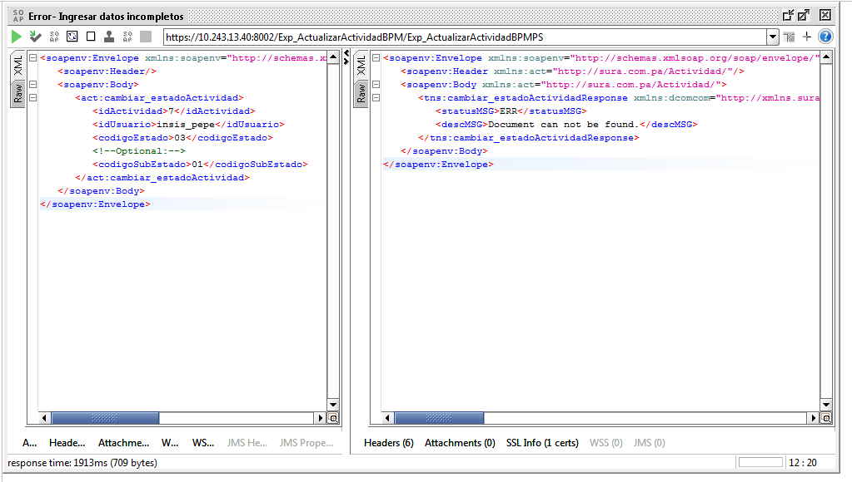

Evidencia de Éxito

